#9 - Defectos
TEMPLATE DE DEFECTOS

 | ID: | ESTADO: | PRIORIDAD: | SEVERIDAD:
 | 1 | Nuevo | Alta | Alta

 | FECHA: | REPORTADO POR: | ASIGNADO A: | AMBIENTE:
 | 25/08/2022 | Fabricio Turrina | Juan Sort | PROD

 | TITULO/NOMBRE:
 | No se muestra mensaje por alojamiento inexistente

 | DESCRIPCIÓN:
 | Una vez logeado en el sitio, en el form de busqueda del home, al seleccionar un lugar y un rango de fechas validas y no existir alojamientos disponibles no se muestra un mensaje para indicarle al usuario que estos no existen.

 | PASOS PARA REPRODUCIR EL DEFECTO:
 | 1- Ir a la url http://fe.deitech.online/
 | 2-Hacer clic en el boton "Iniciar Sesion" e ingresar correo electronico y contraseña validos en el formulario de login.
 | 3-Hacer clic en el input de busqueda "¿A donde vamos? y seleccionar un lugar.
 | 4- Hacer clic en el input de busqueda "check-in - checkout" y seleccionar un rango de fechas posteriores a la del dia actual.
 | 5- Hacer clic en el boton "buscar"

 | RESULTADO ACTUAL:
 | No se muestra ningun mensaje para indicarle al usuario que no existen alojamientos disponibles para las fechas deseadas.

 | RESULTADO ESPERADO:
 | Que se muestre un mensaje para indicarle al usuario que no existen alojamientos disponibles para las fechas deseadas.

 | 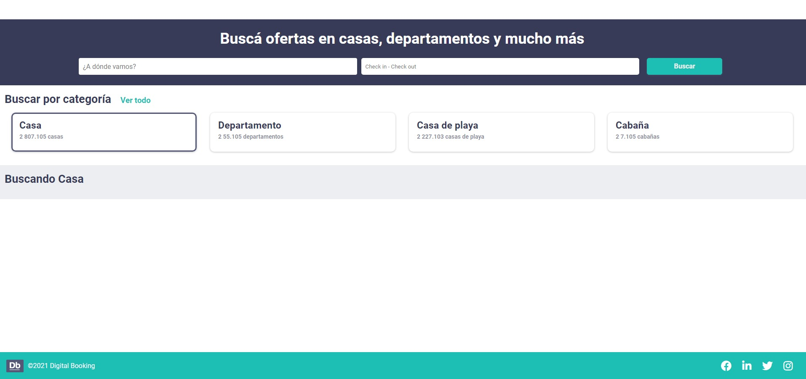 EVIDENCIA:

